Índice


PROFESIONALES EXTRAHOSPITALARIOS EN SALUD MENTAL Y DROGODEPENDENCIA.
REGIÓN DE MURCIA 2006-2021.

 |  |  | Notas Metodológicas

 |  |  | Evolución

 | Año 2017 | Año 2018 | Año 2019 | Año 2020 | Año 2021

 | Año 2012 | Año 2013 | Año 2014 | Año 2015 | Año 2016

 | Año 2007 | Año 2008 | Año 2009 | Año 2010 | Año 2011

 |  |  |  |  | Año 2006

Evolución
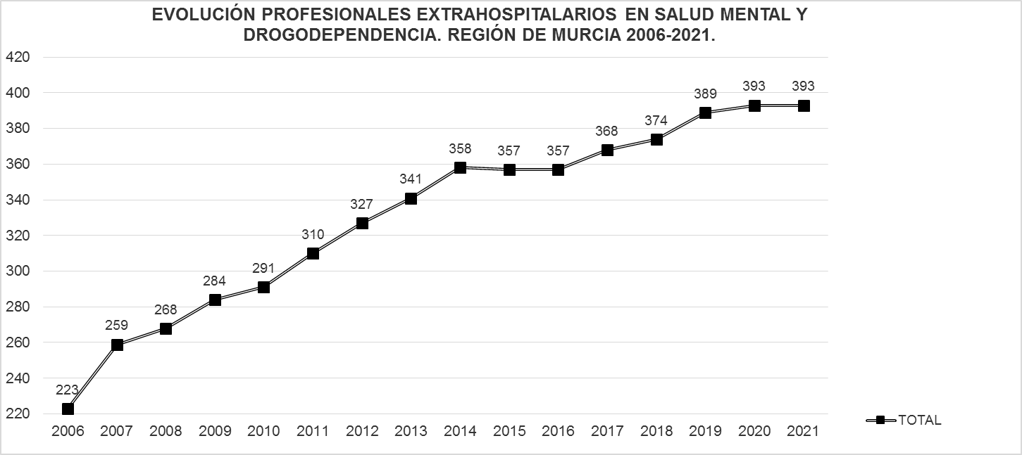

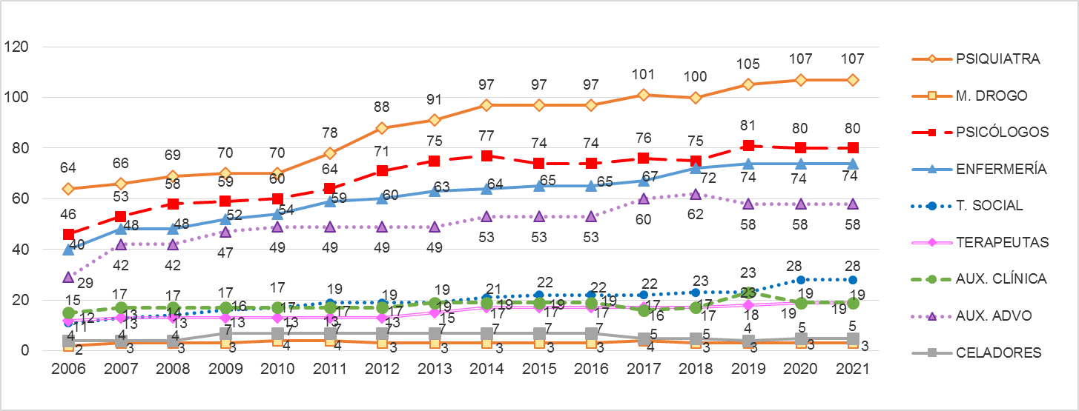

Fuentes: SIAP-Servicio de Planificación y Financiación Sanitaria. Consejería de Salud. Portal Estadístico-MSCBS.
 | Índice

